公共事业电
编号 | 序号 | 一级分类 | 近义词1 | 近义词2 | 反馈内容 | 二级分类 | 近义词1 | 近义词2 | 三级名称 | 近义词 | 规格 | 属性1 | 价格
 |  | 电价 | 电价格 |  | 给一个网页，第一种方案 | 居民用电价格 | 民用电价 | 民用电价格 | 阶梯电价 |  | 一档(1-240千瓦时/户·月) | 电压不满1千伏 | 0.4883
 |  |  |  |  | http://www.ccpn.gov.cn/price/price_697.aspx | 居民用电价格 | 民用电价 | 民用电价格 | 阶梯电价 |  | 一档(1-240千瓦时/户·月) | 电压1千伏以上 | 0.4783
 |  |  |  | 建议用这个 | 第二种方案是民用电价给一个网页,工业用电价给第二个网页. | 居民用电价格 | 民用电价 | 民用电价格 | 阶梯电价 |  | 二档(241-400千瓦时/户·月) | 电压不满1千伏 | 0.5383
 |  |  |  |  | 第三种方案是查询到阶梯电价,非阶梯电价,但工业用电给一个网页 | 居民用电价格 | 民用电价 | 民用电价格 | 阶梯电价 |  | 二档(241-400千瓦时/户·月) | 电压1千伏以上 | 0.5283
 |  |  |  |  |  | 居民用电价格 | 民用电价 | 民用电价格 | 阶梯电价 |  | 三档(400以上千瓦时/户·月) | 电压不满1千伏 | 0.7883
 |  |  |  |  |  | 居民用电价格 | 民用电价 | 民用电价格 | 阶梯电价 |  | 三档(400以上千瓦时/户·月) | 电压1千伏以上 | 0.7783
 |  |  |  |  |  | 居民用电价格 | 民用电价 | 民用电价格 | 城镇合表用户电价 |  |  | 电压不满1千伏 | 0.4733
 |  |  |  |  |  | 居民用电价格 | 民用电价 | 民用电价格 | 城镇合表用户电价 |  |  | 电压1千伏以上 | 0.4633
 |  |  |  |  |  | 居民用电价格 | 民用电价 | 民用电价格 | 农村合表用户电价 |  |  | 电压不满1千伏 | 0.4433
 |  |  |  |  |  | 居民用电价格 | 民用电价 | 民用电价格 | 农村合表用户电价 |  |  | 电压1千伏以上 | 0.4333
 |  |  |  |  |  | 居民用电价格 | 民用电价 | 民用电价格 | 执行居民价格的非居民用户电价 |  |  | 电压不满1千伏 | 0.5103
 |  |  |  |  |  | 居民用电价格 | 民用电价 | 民用电价格 | 执行居民价格的非居民用户电价 |  |  | 电压1千伏以上 | 0.5003

 |  |  |  |  | 电价来源：北京市发展和改革委员会 发布时间：2013-05-13
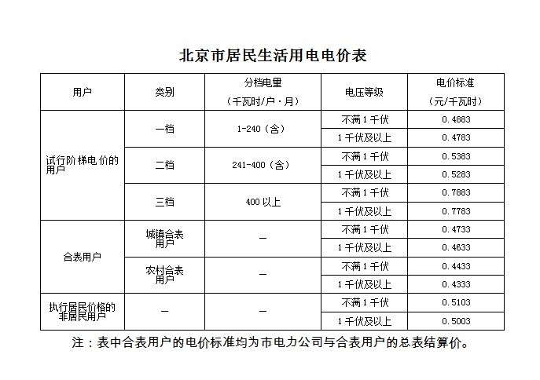
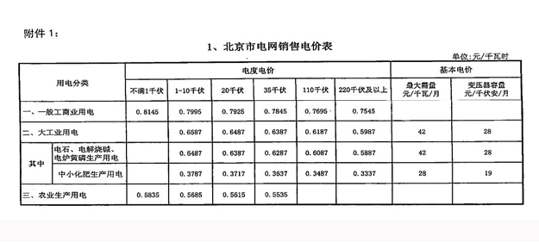
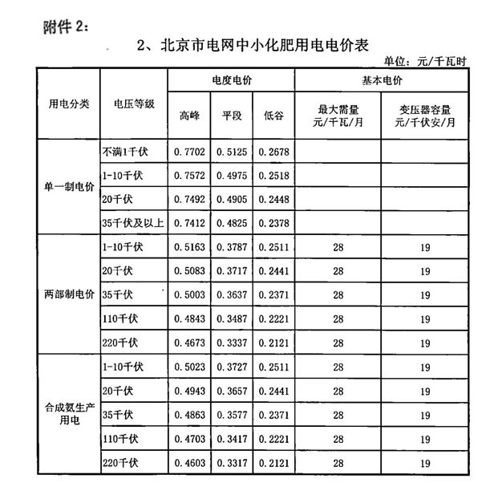
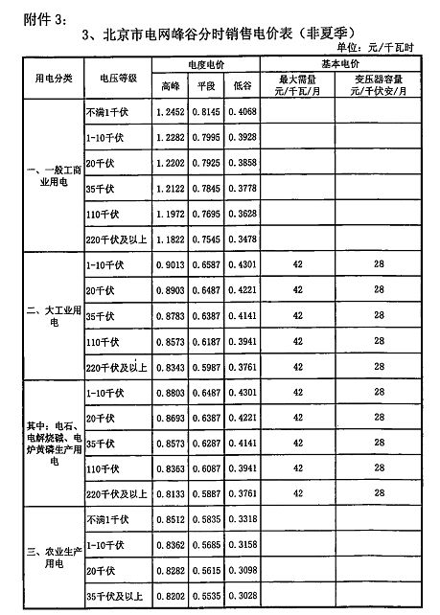
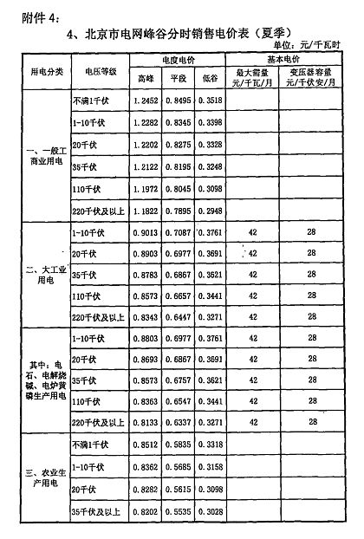
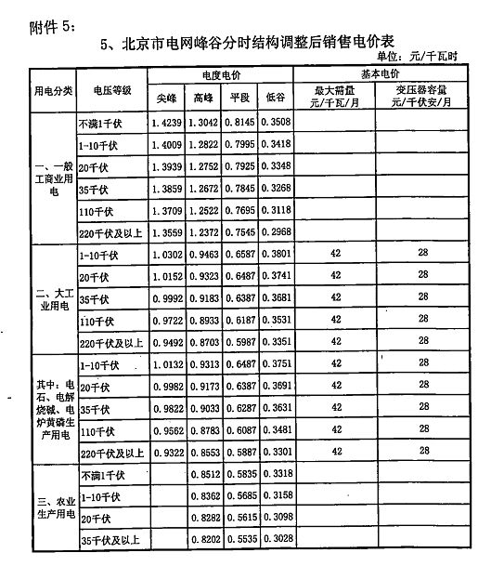
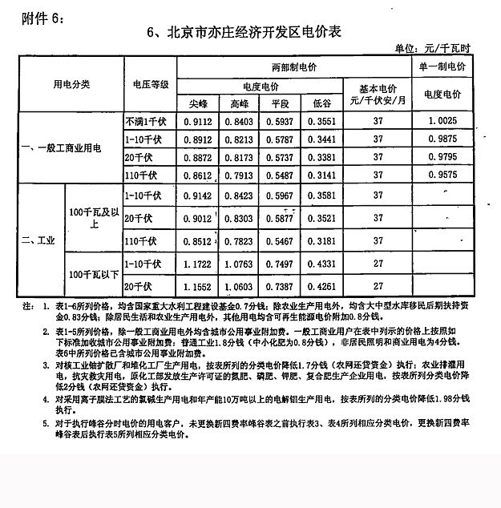

 |  |  |  |  | 文件依据：京发改[2011]2199号

